スクリーニング
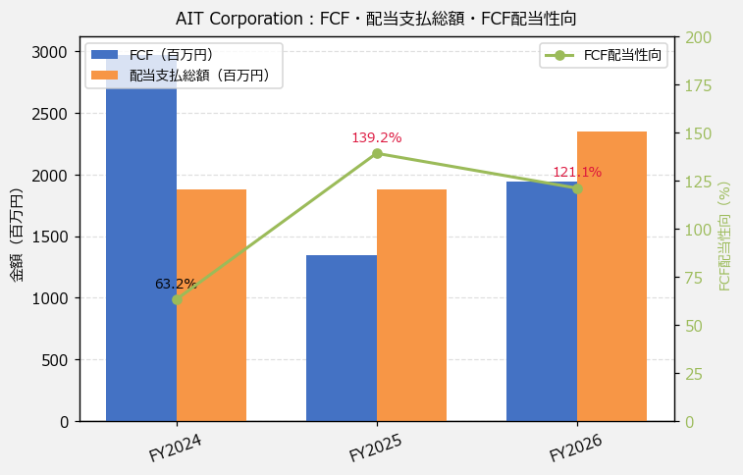
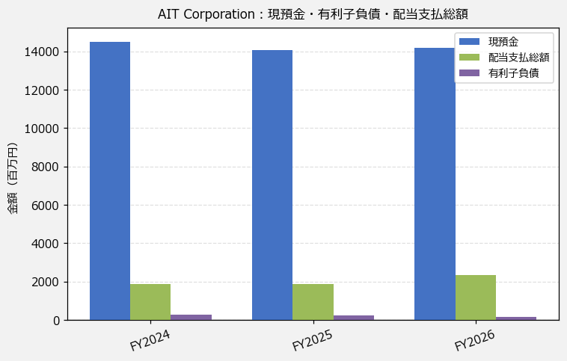
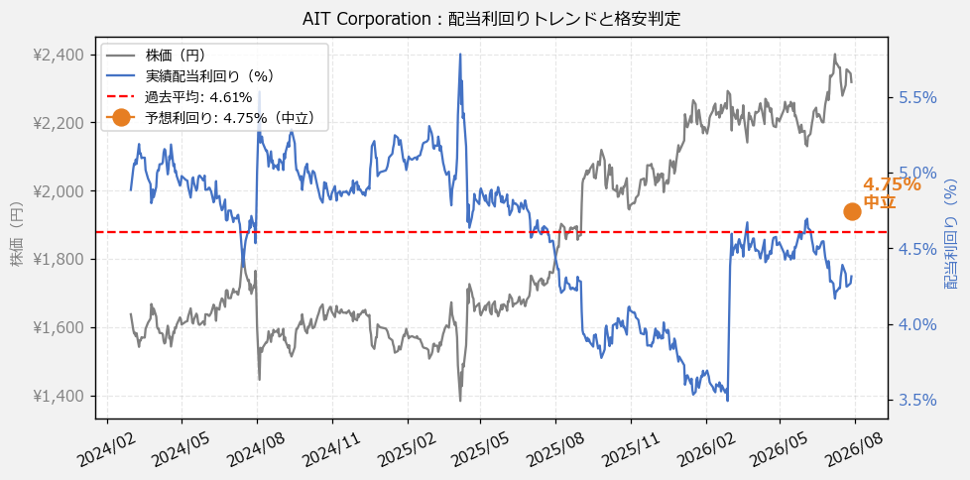
AIT Corporation（9381） 財務スクリーニング 2026/07/28

現在株価（円） | ¥2,318
予想DPS（円） | ¥110
予想配当利回り | 4.75%

指標 | FY2024 | FY2025 | FY2026 | CAGR（3年）
EPS（円） | 127.23 | 129.69 | 135.14 | +3.1%
DPS実績（円） | 80.00 | 80.00 | 100.00 | +11.8%
EPS配当性向[%] | 62.9 | 61.7 | 74.0 | —
FCF（百万円） | 2,973.0 | 1,350.0 | 1,940.0 | -19.2%
FCF配当性向[%] | 63.2 | 139.2 | 121.1 | —
有利子負債（百万円） | 292.0 | 221.0 | 145.0 | -29.5%
現預金（百万円） | 14,504.0 | 14,079.0 | 14,169.0 | -1.2%
ネットキャッシュ（百万円） | 14,212.0 | 13,858.0 | 14,024.0 | -0.7%
グロス配当余裕[年] | 7.7 | 7.5 | 6.0 | —
ネット配当余裕[年] | 7.6 | 7.4 | 6.0 | —

【短信入力】
現預金（百万円） | 14,504.0 | 14,079.0 | 14,169.0
配当支払総額（百万円） | 1,879.0 | 1,879.0 | 2,349.0

